工作表2
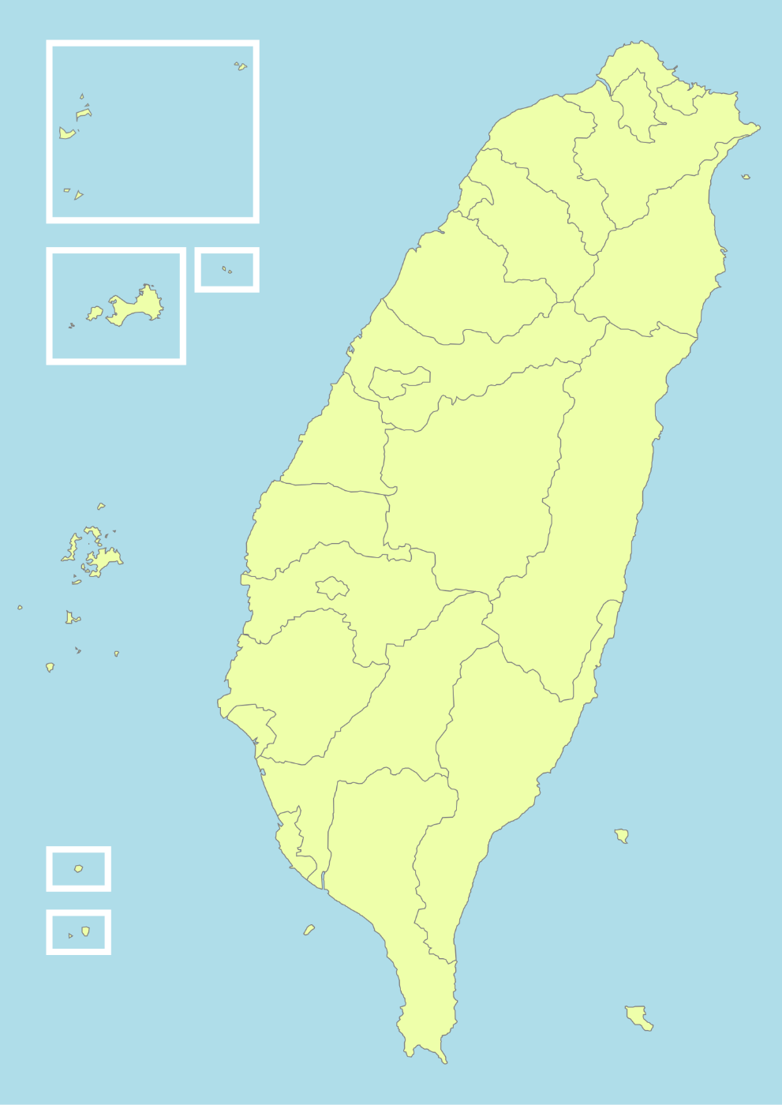
壹、環保資源整備
 | 北基宜地區：
澎金馬地區： | 消毒設備601(台)
消毒設備180(台) | 消毒藥劑固態1,132(公斤)
消毒藥劑固態3(公斤) | 液態37,739 (公升)
液態2,151(公升)
 | 花東地區：
桃竹苗地區： | 消毒設備300(台)
消毒設備291(台) | 消毒藥劑固態10(公斤)
消毒藥劑固態341(公斤) | 液態4,314(公升)
液態29,235(公升)

中彰投地區：
消毒設備590(台)
消毒藥劑固態1,844(公斤)
液態31,549(公升)

中彰投地區：
消毒設備590(台)
消毒藥劑固態1,844(公斤)
液態31,549(公升)

雲嘉南地區：
消毒設備539(台)
消毒藥劑固態3,301(公斤)
液態31,329(公升)

高屏地區：
消毒設備795(台)
消毒藥劑固態11,554(公斤)
液態33,607(公升)

